1
ДЗ к семинару №1

Задание 1 . Выберите любой продукт. Какие бы ключевые метрики вы выделили? Опишите почему вы выбрали именно их и можно ли их измерить

Продукт: travelata.ru - агрегатор по бронированию туров

№ | Ключевые метрики | Обоснование | Измеримость
1 | Количество оригинальных посетителей и источники переходов | Первичное звено воронки продаж | да
2 | Количество регистраций | Конверсия из посетителя в потенциального и реального клиента | да
3 | Количество заказов | Непосредственно доход кокомпании | да
4 | Популярное направление туров | Понимание трендов с возможностью реакции | да
5 | Карта кликов | Понимание что интересует потребителей | да

Задание 2. Сформулируйте 5-10 гипотез для выбранного продукта.
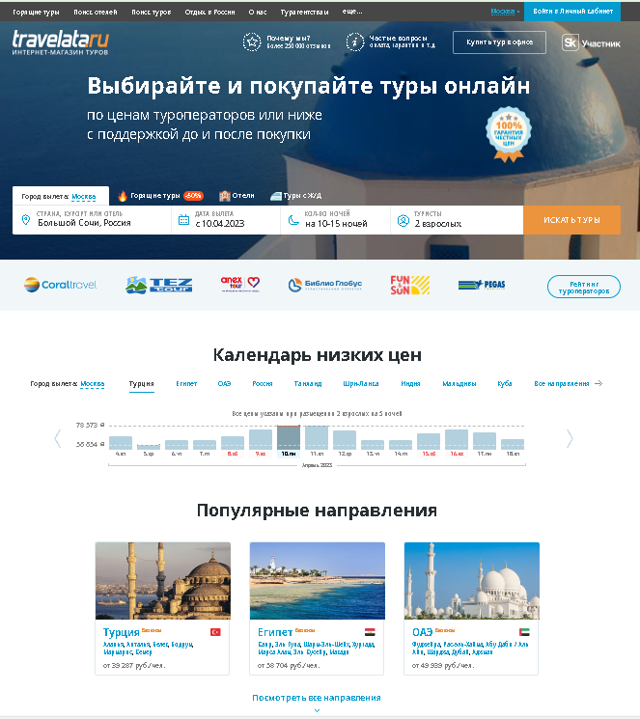
4
5
1
№ | Гипотеза
1 | Сократить верхний блок (в одну строку вместо двух)
2 | Убрать вниз рейтингу туроператоров
3
2
3 | Добавить блок с самым хитовым туром за дополнительный % от туропеартора
4 | Добавить сервис бронирования авиабилетов
5 | На место участника Сколково поставить подписку на рассылку (Сколково в подвал)
6
7
8
9

